TENKEN_RIREKI
カラム名 | 論理名 | 型 | 主キー |  | その1画面のデータを登録する
NO_GYOUMU | 業務番号 | int | 〇 | M_GYOUMUと紐づく | result\tenken_rireki.csvとして出力
BRIDGE_ID | 橋梁ID | varchar(50) | 〇 | BRIDGEと紐づく
FLG_TABLET |  | int | 〇 | 0: Data import từ address; 1: Data thao tác trên tablet
NENGAPPI_TENKEN | 点検実施年月日 | varchar(8)
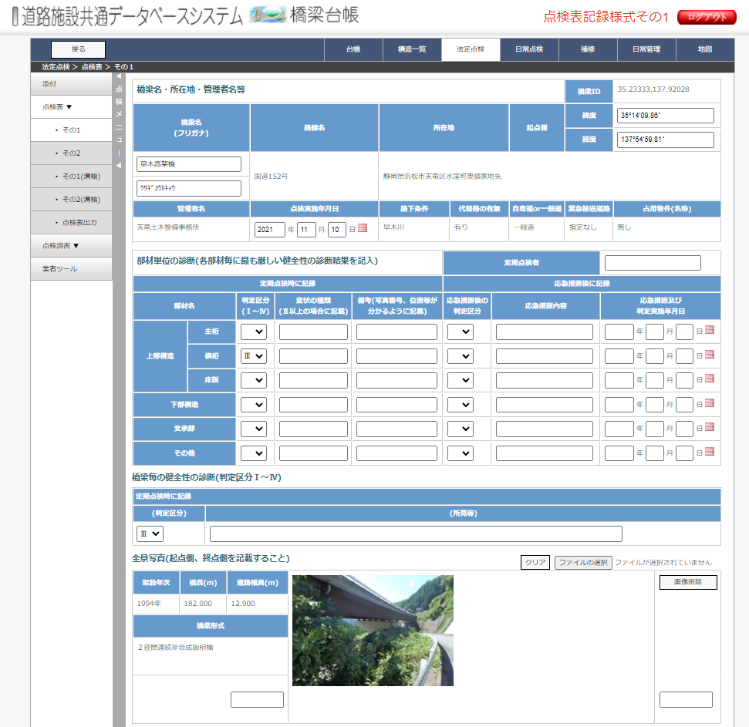
TENKENHYO_GAZOUにGAZOU_ID=1として登録。
TENKENHYO_GAZOU.HOUSHIN_CHOUSAとして登録
TENKENHYO_GAZOU.HOUSHIN_SOCHI※として登録
NAME_TENKENSHA | 定期点検者 | varchar(50)
SHINDAN_TENKEN | 判定区分 | int
SHOKEN | 所見等 | varchar(MAX)
NAME_SHISETSU_TENKEN | 橋梁名(点検) | varchar(100)
NAME_SHISETSU_KANA_TENKEN | フリガナ(点検) | varchar(200)
IDO_START_TENKEN | 起点側緯度(点検) | varchar(50)
KEIDO_START_TENKEN | 起点側経度(点検) | varchar(50)
NENGAPPI_KOUSHIN | 調書更新年月日 | varchar(8)
BIKOU | 備考 | varchar(max)

TENKENHYO_GAZOU
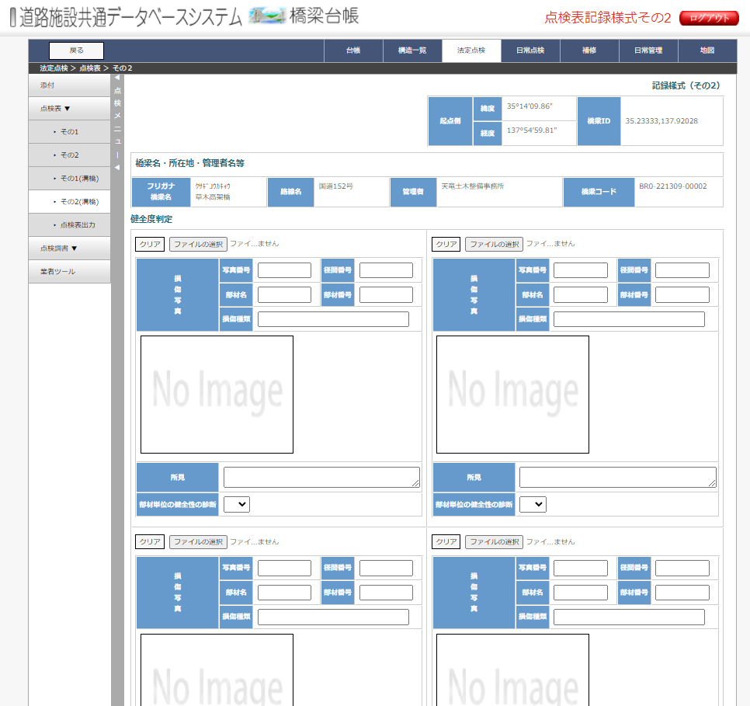
カラム名 | 論理名 | 型 | 主キー |  | その2のデータを登録
NO_GYOUMU | 業務番号 | int | 〇 | M_GYOUMUと紐づく | result\tenkenhyo_gazou.csvとして出力
BRIDGE_ID | 橋梁ID | varchar(50) | 〇 | BRIDGEと紐づく | ※FLG_DAMAGE=1(写真帳画面でチェックされなかったもの)はresult\tenken_damage_shashin.csvとして出力
FLG_TABLET |  | int | 〇 | 0: Data import từ address; 1: Data thao tác trên tablet
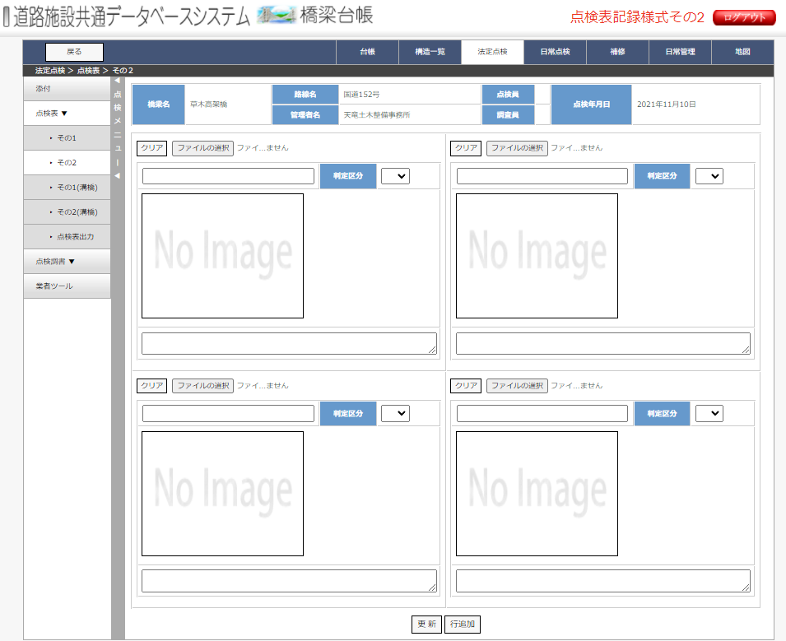
GAZOU_ID | 画像ID | int | 〇
NO_SHASHIN | 写真番号 | varchar(50) |  | null
NAME_BUZAI | 部材名 | varchar(50)
NO_BUZAI | 部材番号 | varchar(100)
DAMAGE_SHURUI | 損傷種類 | varchar(50)
KEIKAN | 径間番号 | varchar(50)
SHINDAN_TENKEN | 部材単位の健全性の診断 | int
BIKOU | 所見 | varchar(MAX)
HOUSHIN_CHOUSA | 起点 | varchar(255)
HOUSHIN_SOCHI | 終点 | varchar(255)
NAME_FILE | ファイル名 | varchar(255)
CODE_DAMAGE_SHURUI | 損傷種類コード | int
FLG_DAMAGE | 損傷写真フラグ | int |  | TH có check checkbox thì lưu = 0 TH không check checkbox thì lưu = 1
FULL_PATH

